Layout
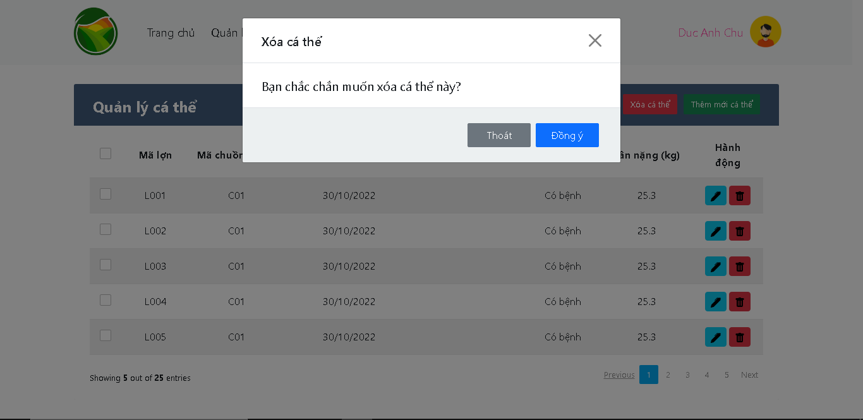
3.1. Màn hình quản lý cá thể

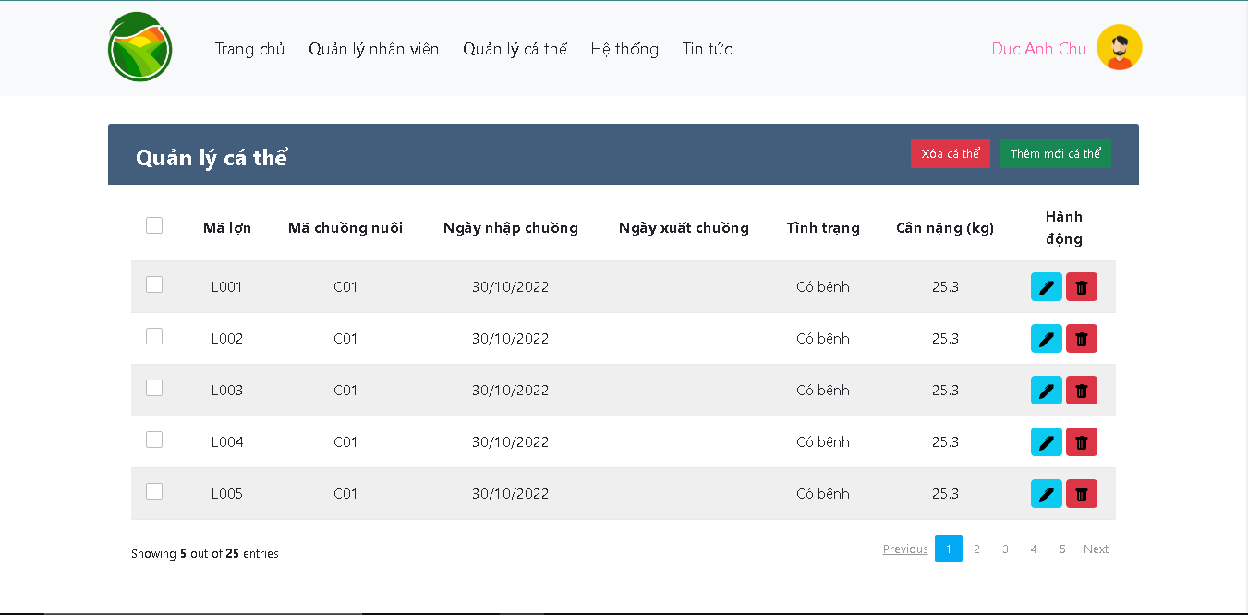

3.5. Màn hình xóa cá thể

